对账
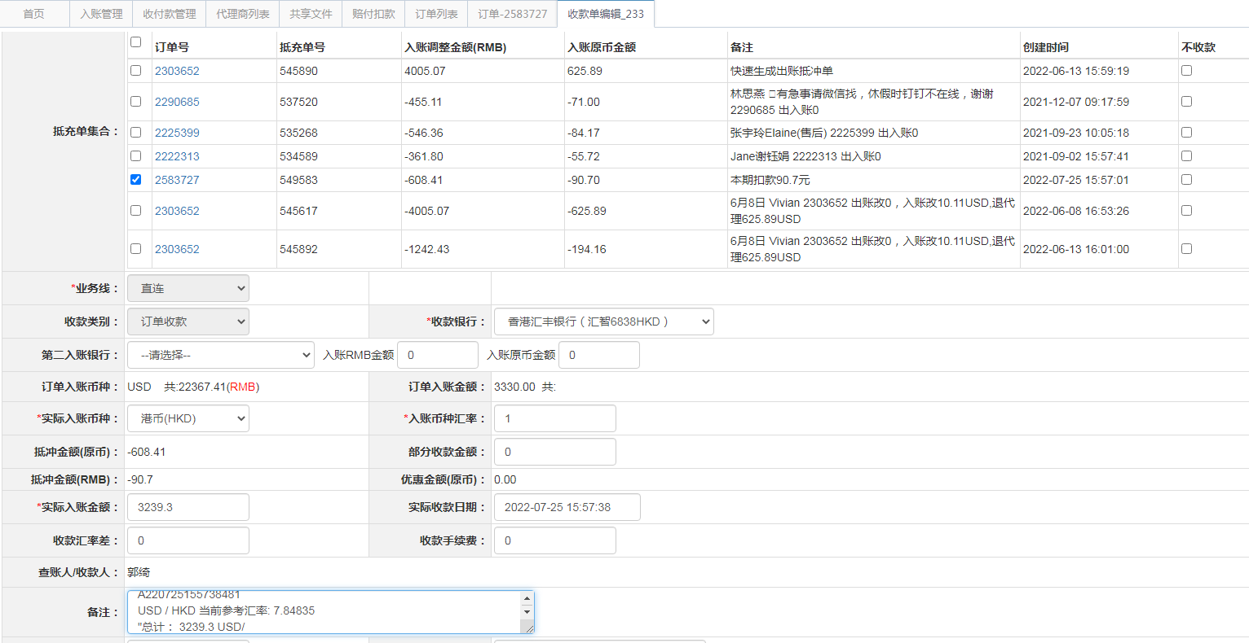
订单号 | 入住日期 | 离店日期 | 应收 |  |  |  | ，
17883922715 | 2022-07-19 | 2022-07-20 | 62 | 62.00 | 2534667 | 0 | ，2534667 | 直连
18020899918 | 2022-07-12 | 2022-07-20 | 1464 | 1464.00 | 2569012 | 0 | ，2569012 | 直连
18162709389 | 2022-07-15 | 2022-07-20 | 180 | 180.00 | 2597427 | 0 | ，2597427 | 直连
18270448476 | 2022-07-18 | 2022-07-20 | 602 | 602.00 | 2609587 | 0 | ，2609587 | 直连
18277886915 | 2022-07-18 | 2022-07-20 | 246 | 246.00 | 2610287 | 0 | ，2610287 | 直连
18292048398 | 2022-07-18 | 2022-07-20 | 98 | 98.00 | 2611251 | 0 | ，2611251 | 直连
18314009986 | 2022-07-17 | 2022-07-20 | 576 | 576.00 | 2613454 | 0 | ，2613454 | 直连
18395957984 | 2022-07-17 | 2022-07-20 | 102 | 102.00 | 2621283 | 0 | ，2621283 | 直连
18084455857 | 2022-07-01 | 2022-07-04 | -90.7 | #N/A | 2583727 | #N/A | ，2583727 | #N/A | 本期扣款90.7元

 |  |  | 3239.3

A220725155738481
USD / HKD 当前参考汇率: 7.84835
总计： 3239.3 USD/ 25423.16 HKD

